Croquis
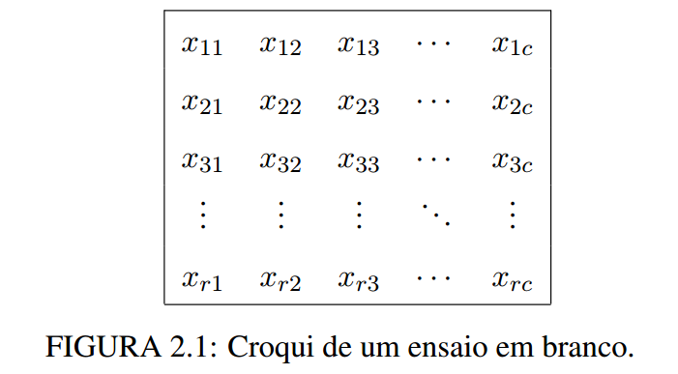
x11 | x12 | x13 | … | x1c
x21 | x22 | x23 | … | x2c
x31 | x32 | x33 | … | x3c
x41 | x42 | x44 | … | x4c
… | … | … | … | …
xf1-1 | xf2-1 | xf3-1 | … | xfc-1
xf1 | xf2 | xf3 | … | xfc

